Sheet1
 | X | Y |  |  |  |  | X | Y
 | 1.0000 | 4.7500 | -0.7500 | 1.0000 | 0.2500 | 0 | X0 | Y0 | f[X1,X0] | f[X2;X1;X0] | f[X3;X2;X1;X0] | f[X4;X3;X2;X1;X0]
 | 2.0000 | 4.0000 | 1.2500 | 2.0000 | 0.2500 |  | X1 | Y1 | f[X2,X1] | f[X3;X2;X1] | f[X4;X3;X2;X1]
 | 3.0000 | 5.2500 | 7.2500 | 3.0000 |  |  | X2 | Y2 | f[X3,X2] | f[X4;X3;X2]
 | 5.0000 | 19.7500 | 16.2500 |  |  |  | X3 | Y3 | f[X4,X3]
 | 6.0000 | 36.0000 |  |  |  |  | X4 | Y4

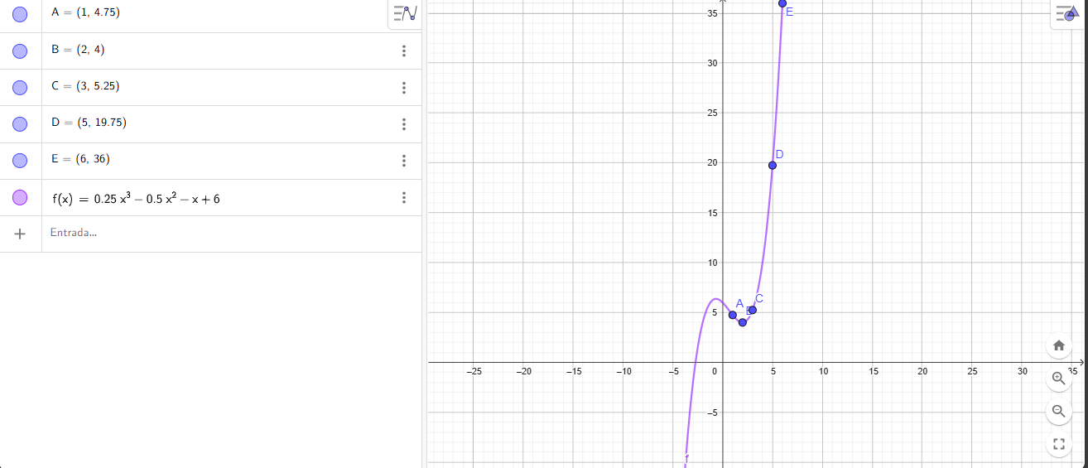
f5(x)=0,25x^3-0,5x^2-x+6

